Лист1
 | Рекомендуемый список Материалов детям 10-12 лет |  | Магазин "Красный карандаш" Цены на 10.02.23г
1 | Набор гуаши "Мастер-Класс" 16 цв*20 мл | 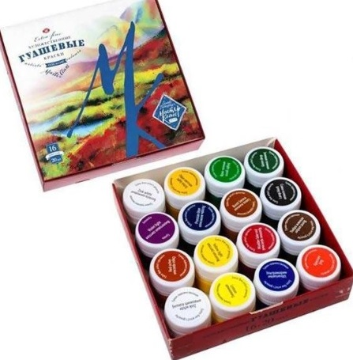 | 745
2 | 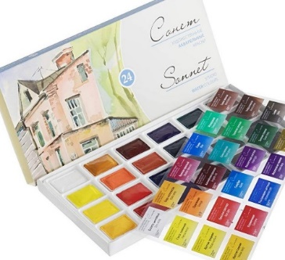 | Набор акварели "Сонет" 24 цв в кюветах в картон. уп | 769
3 | палитра пластиковая 7 ячеек=40 р*2 шт |  | 80
4 |  | Альбом для акварели 200г/кв.м , 20л. "Рыбачка" Формат А3 | 439
5 | Папка для черечения (24 листа) А3 | 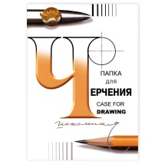 | 376
6 |  | карандаши KOH-I-NOOR (твердость-Н,НВ, 2В- по 1 шт) или НАБОРОМ ЧЕРНОГРАФИТНЫХ КАРАНДАШЕЙ KOH-I-NOOR СЕРИЯ 1696 3ШТ. Н-НВ-В В БЛИСТЕРЕ | 173
7 | Ластик KOH-I-NOOR "Elephant" прямоугольный мягкий из каучука 45*30*12 мм | 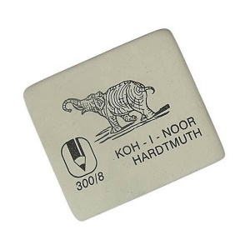 | 54
10 | 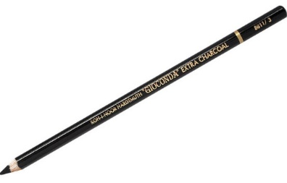 | Карандаш угольный Koh-i-noor "Gioconda Extra 8811" HB, черный, заточен | 117
11 | Набор сангина + сепия "Подольск Арт-Центр" в блистере 5 шт | 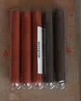 | 162
12 | ТУШЬ ЖИДКАЯ ХУДОЖЕСТВЕННАЯ ФЛАКОН 70МЛ ЧЕРНЫЙ | 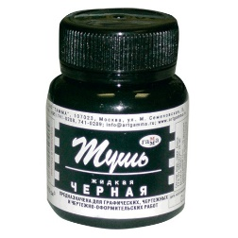 | 69
 | 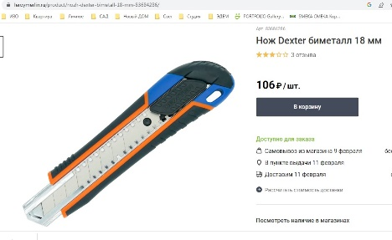 | НОЖ - для подточки карандашей ДОМА. В студии есть. | 0
13 | 2023_Блок наждачн бумаги для заточки грифСонет | 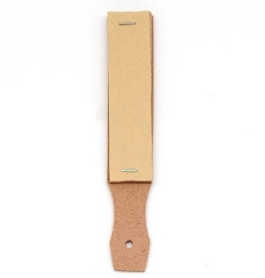 | 93
 | обычная в канцтоварах | Шариковая ручка -цвет черный 2 шт | 0
14 | обычная в канцтоварах | Капилярная ручка черного цвета 2 шт | 0
17 | фломастер черный- толстый стержень=1шт, тонкий=1 шт |  | 0
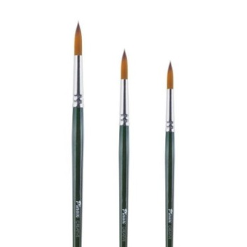
 | Кисть синтетика №2 или №1-по наличию, круглая Pinax "Creative 341" короткая ручка |  | 67
 | Кисть синтетика №6 или №5-по наличию, круглая Pinax "Creative 341" короткая ручка |  | 82
18 | Кисть синтетика №-9 или №-8-по наличию, круглая Pinax "Creative 341" короткая ручка |  | 94
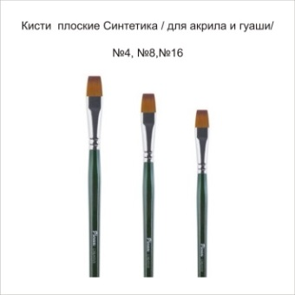
 | синтетика плоская PINAX серия 344 №-4, если нет, то №2 |  | 75
 | синтетика плоская PINAX серия 344 №-8, если нет, то №-10 |  | 107
19 | синтетика плоская PINAX серия 344 №-12, если нет, то №-14 |  | 128
 |  | ОБЯЗАТЕЛЬНО !-Кисть щетина №4 плоская Pinax "Creative 154" короткая ручка | 34
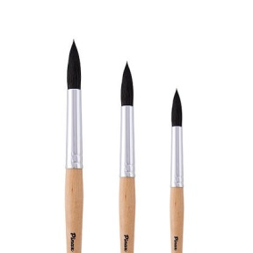
 | Кисть белка имитация №2 круглая Pinax "Creative 771" короткая ручка |  | 69
 | Кисть белка круглая "Pinax School&Hobby" №-4 |  | 82
20 | Кисть белка имитация №6 круглая Pinax "Creative 771" короткая ручка |  | 210
24 | скотч бумажный средне- тонкий 1 шт | 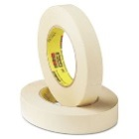 | 85
25 | 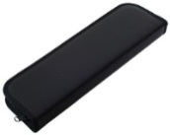 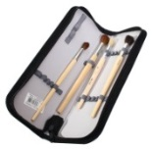 | пенал не длиннее 33 см, кожзам | 0
26 | Для тех, кто занимается 2-3 раза в неделю могут хранить материалы в студии в боксе: РАЗМЕР бокса! 38.9x14.5x27.5 см, 10 л с крышкой (Леруа) | 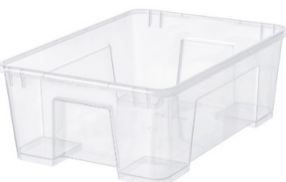 | 0
27 | салфетки влажные для рук-маленькая пачка |  | 0
 | Сумма стоимости материалов на 10.02.23г . |  | 4110
 | ПРОСЬБА на занятия ПРИНОСИТЬ СМЕННУЮ ОБУВЬ независимо от сезона года и погоды

